Sheet1
영웅 전투

 | 1. 개요
 | - 전투에 영웅을 참여시키는 플로우 및 인게임 영웅 전투
 | 1.1 영웅 선택
 | - 본부 건물 팝업에서 전투에 적용할 영웅 선택
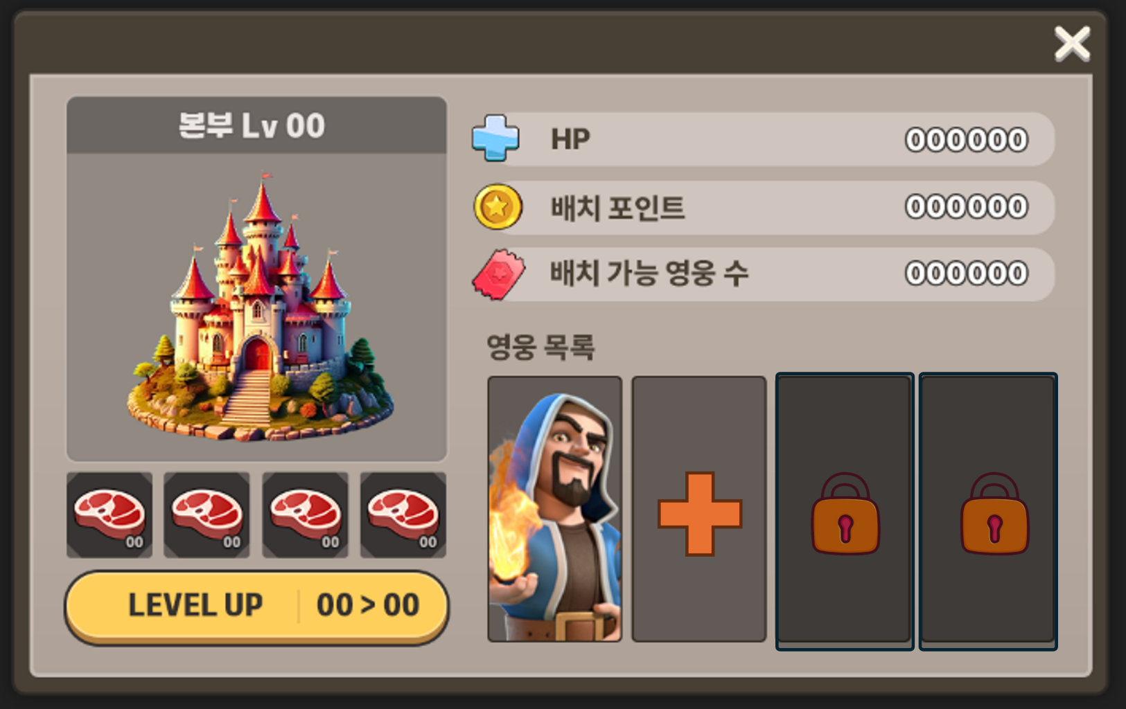

 |  | - 선택된 영웅은 전투 진행 시 노출

 |  | 1.2 전투
 |  | - 전투 스테이지 진행 시 영웅은 각 스테이지 레벨 마다 배치된 영웅 스폰 포인트에 자동 스폰되며, 영웅 조작 가능
 |  | ㄴ 영웅 스폰 포인트 추가 필요 / 레벨에 배치 필요
 |  | 영웅 조작
 |  | 1) 이동
 | - 스테이지에 배치된 영웅은 플레어가 자유롭게 조작하여 이동 가능
 |  | ㄴ마우스 좌 클릭으로 영웅을 선택한 후, 한 번더 좌 클릭으로 이동 할 땅을 선택하는 방식
 |  | ㄴ좌 클릭을 통한 영웅 선택 시 별도 이동 범위는 표시하지 않지만, 영웅이 선택됨 표시는 필요
 |  | 예시 이미지) 영웅 하단 선택 UI 표시

 |  |  |  |  | 기본 상태 | 선택 상태
 |  | - 좌 클릭을 통한 이동 로직
 | 이동 진행 CASE1)
 |  |  | 이동 : 영웅 좌 클릭 -> 이동할 땅 클릭
 | 이동 진행 CASE2)
 |  |  | 이동 취소 : 1) 영웅 좌 클릭(선택) -> ESC
 |  |  | 이동 취소 : 2) 영웅 좌 클릭(선택) -> 마우스 우 클릭(화면 내 모든 위치)


 |  | - 영웅 좌 클릭 시 마우스 포인트 표시UI 변경 및 최종 이동 장소 클릭 시 피드백 UI 표시 필요
 |  | 예시 이미지)

 |  |  |  |  | 마우스 포인트 UI | 최종 이동 장소 피드백 UI

 |  |  | 이동 플로우 예시 이미지)



 |  |  |  |  | 클릭 전 | 좌 클릭(영웅 선택) | 좌 클릭(이동 위치 선택)

 |  | 2) 스킬 사용

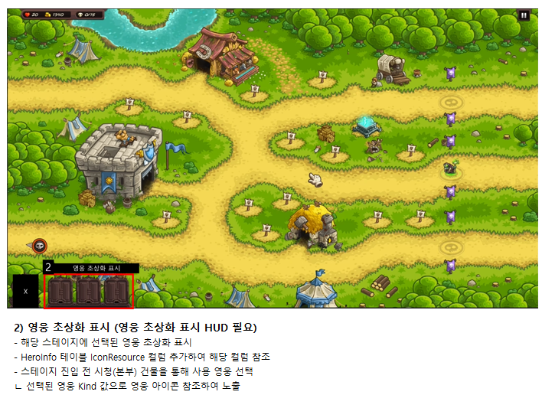

 |  |  |  | 상기 전투 화면 내 영웅 초상화 표시 영역에 스킬 표시 필요
 |  |  |  | ㄴ 영웅 스킬 표시 슬롯은 3칸 고정이며 스킬 아이콘을 노출하고, 노출할 스킬 수가 부족한 경우에는 잠김 슬롯 이미지 표시 필요
 |  |  |  | 예시 이미지)
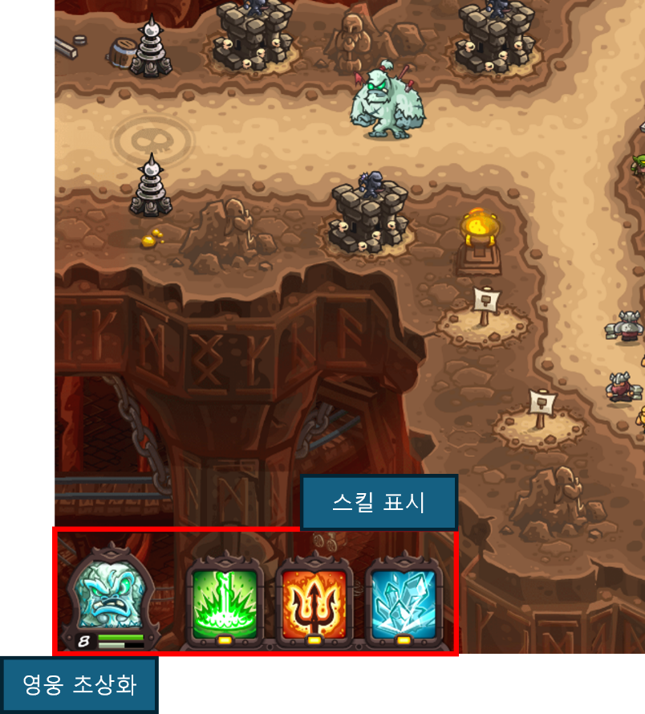

 |  |  |  |  | 잠김 슬롯 이미지 예시)

 |  | - 스킬 사용 시 상기 슬롯에서 스킬 아이콘을 마우스 좌 클릭하여 사용

